รายชื่อพัก DTL

ข้อมูล ณ วันที่ 20 พฤศจิกายน 2561
 | ตารางห้องพัก ดอยตุงลอด์จ 23 - 25 พฤศจิกายน 2561 (รวม 110 คน)
 |  |  |  |  |  |  |  |  |  |  |  |  | 33 คน
 | 210 | 209DBL | 208 | 207 | 206 |  |  | Living room | 204 | 203DBL | 202 | 201 | Room No.
 | Preecha | Aphinant | Kessara | Nithivadee | Nontakarn |  |  |  | Chainarong | Manin Gawinarat Thaya | Nattarat Dhanasak Dharunpob | Prisana | 1st Floor
 |  |  |  | Manita | Phasin |  |  |  |  |  |  | Piyamarn
 | 222DBL | 221DBL | 220DBL | 219DBL | 218 | 217 | 216 | 215DBL | 214 | 213DBL | 212 | 211 | Room No.
 | Poonsit | Suwatchai | Matsumoto | Onodera | Izumi | Iwamoto | Kubo | Nathapol Apirat Varit | Ueyama | Miyazaki | Orawan | Taniya | Ground
 |  |  |  |  |  | Masuda | Pote |  |  |  | Vilasinee |  | Floor

 |  |  |  |  |  |  |  |  |  |  |  |  | 73 คน
 |  | 343 | 342 | 341 | 340 | 339 | 338 | 337 | 336 | 335 | 334DBL | 333 | Room No. | Leelawadee Terrace
 |  | Nungruethai Pakaporn Wanida | Patitta Sasitorn Poonsub | Kunthon Sitta Chayaphon | Prasertsak Anan Khampee | Sujitra Natamon Savitee | Warunee | Sittipong Montree Chomyos | Vichapong Watchara Chaipong | Suthinee Jiwamol Wannapa | Rattana | Oishi | 2nd Floor
 |  |  |  |  |  |  | Ravimol |  |  |  | Malairat
 |  | 327 | 326 | 325 | 324DBL | 323DBL | 322 | 321 | 320DBL | 319 | 318DBL | 317 | Room No.
 |  | Adisak | Yod | Wuthinan | Juthatip | Wilai | Bunpoj | Udomluck | Pacharapun | Pongsthorn | Saowanee | Sarinthip | 1st Floor
 |  | Phusit |  | Wiwat | Kritsana | Nuntawan | Anukit | Benjawan I. | Suchin | Chulachart | Petcharat | Kochaya |  | Check in
 |  | 311 | 310 | 309 | 308DBL | 307DBL | 306 | 305 | 304DBL | 303 | 302DBL | 301 | Room No.
 |  | Udorn | Thanakorn | Phacharawut | Preeyalak | Supaporn Phiangyada Jiraporn | Benjawan T. | Sricha | Salilla | Varabhorn | Sujira | Phichet | Ground
 |  | Sunya | Charlee | Thanawat | Narumol |  | Supawadee | Adisorn | Tarinee | Weena | Rangsimon | Attasit | Floor

 | หมายเหตุ |  | แผนก | นอน 1 / 2 คน | นอน 3 คน |  |  | แผนก | นอน 1 / 2 คน | นอน 3 คน |  | 314 /315 | ห้องพนักงาน 4 คน
 |  |  | HR | 1 ห้อง | 2 ห้อง |  |  | CSR | 12 ห้อง | 1 ห้อง |  | Thanyaporn
 |  |  | Phatra | 6 ห้อง | - |  |  | GMG | 6 ห้อง | - |  | Wisa
 |  |  | Mortgage | - | 6 ห้อง |  |  | Finance | 1 ห้อง | 2 ห้อง |  | Naviya
 |  |  | KSPT | 15 ห้อง | 1 ห้อง |  |  | Compliancce | 1 ห้อง | - |  | Rujirapa

ศท.บ.1
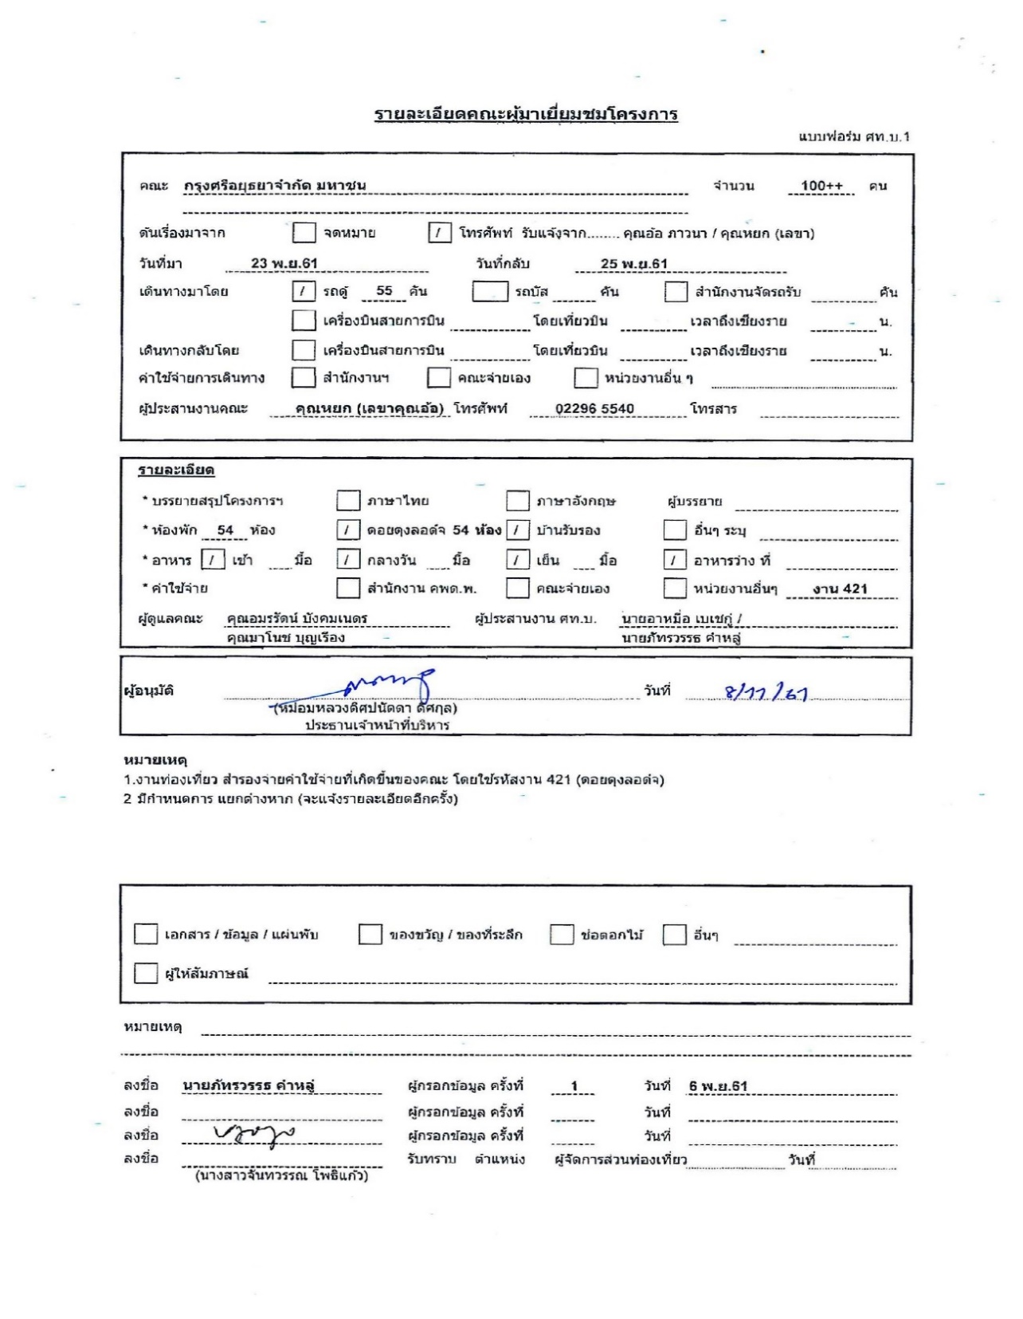

กำหนดการ
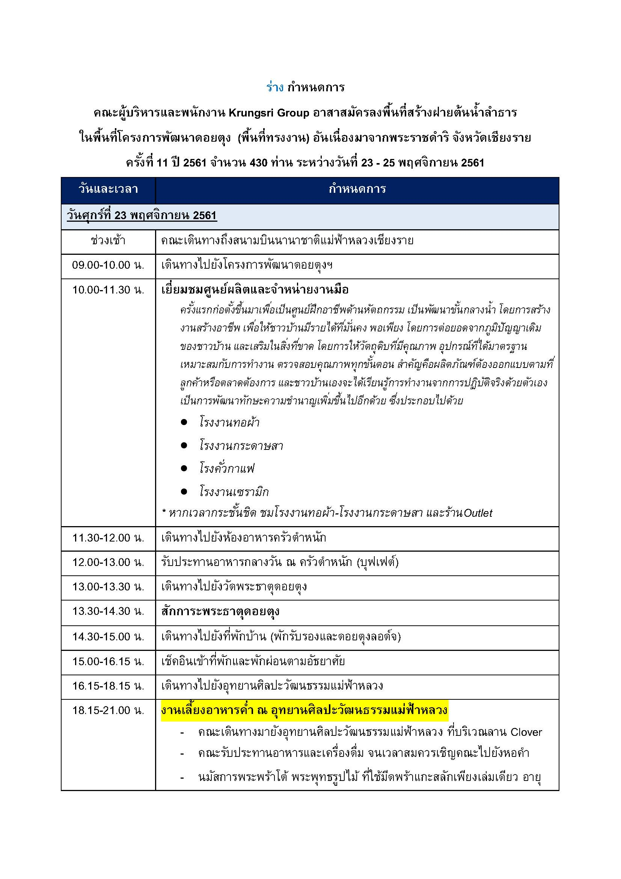

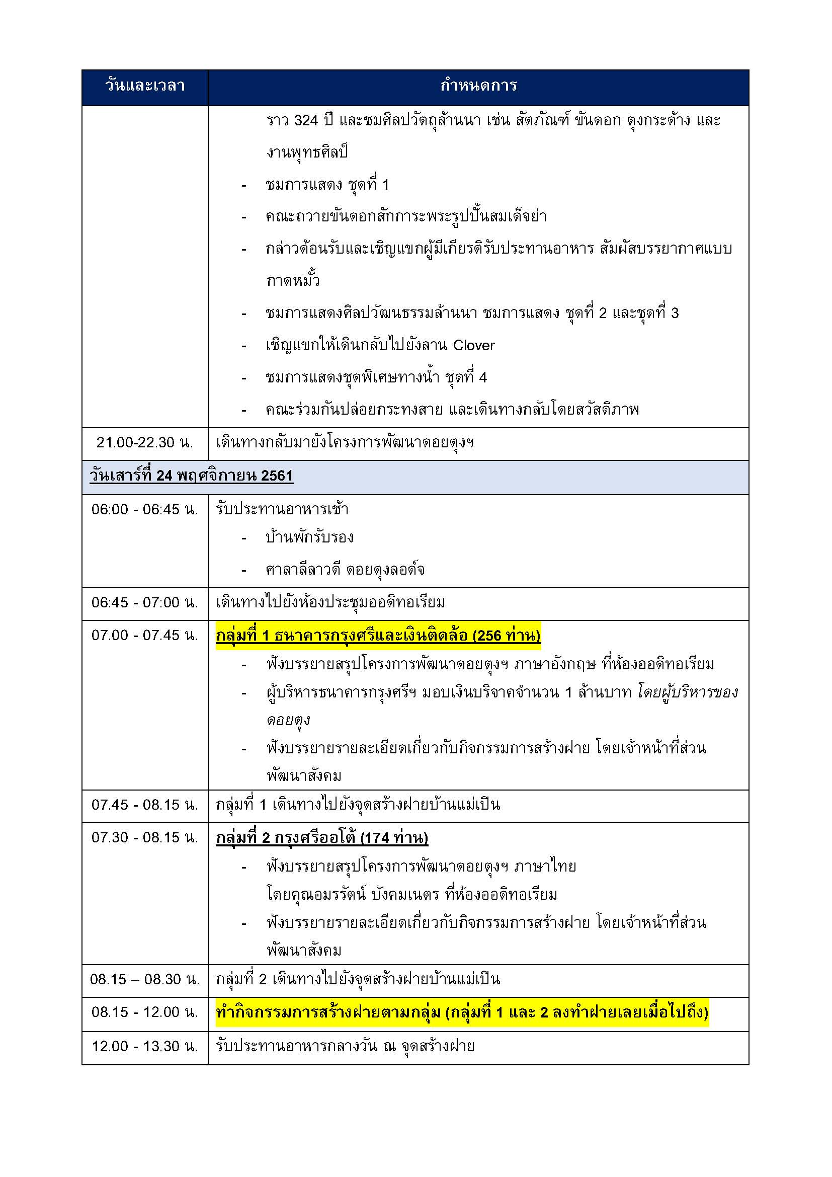

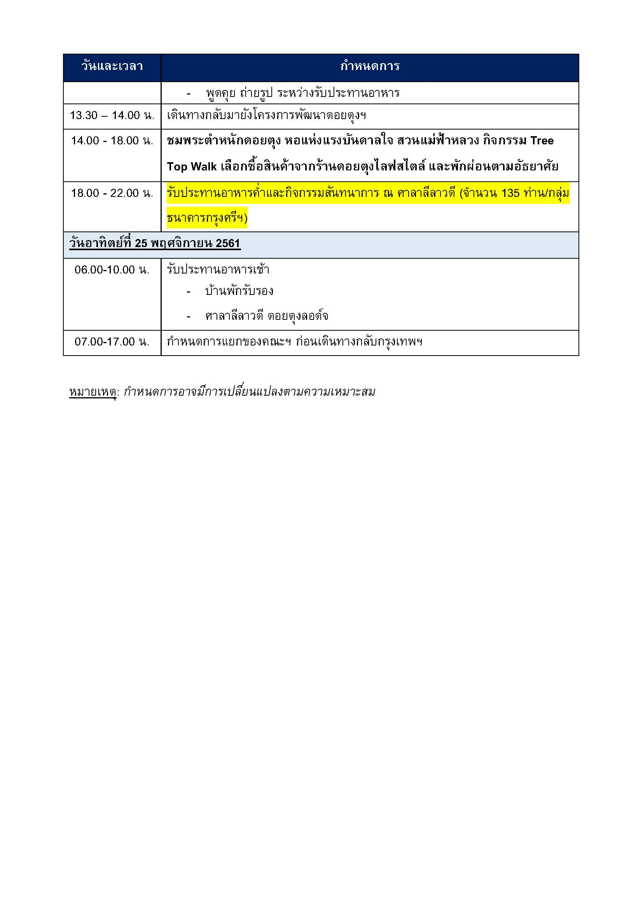

ไร่ฯ-กำหนดการ
ศูนย์ท่องเที่ยวและบริการ (ศ.ท.บ.)
โครงการพัฒนาดอยตุง (พื้นที่ทรงงาน) อันเนื่องมาจากพระราชดำริ มูลนิธิแม่ฟ้าหลวง ในพระบรมราชูปถัมภ์
อุทยานศิลปะวัฒนธรรมแม่ฟ้าหลวง 313 หมู่ 7 บ้านป่างิ้ว ตำบลรอบเวียง อำเภอเมือง เชียงราย 57000
โทรศัพท์ :+66 53 716 605-7 โทรสาร :+66 53 712 429
E-mail : rmfl@doitung.org www.doitung.org

ร่าง-โปรแกรม
กาดหมั้ว คณะธนาคารกรุงศรีอยุธยา จำกัด (มหาชน)
วัน ศุกร์ ที่ 23 พฤศจิกายน 2561

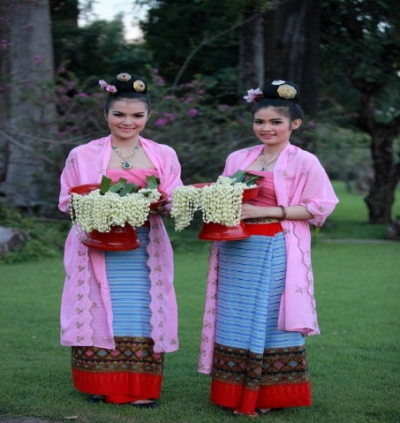
วันและเวลา | กำหนดการ
18.00 น. | คณะเดินทางมายังอุทยานศิลปะวัฒนธรรมแม่ฟ้าหลวง (ไร่แม่ฟ้าหลวง)
 | สาวงามต้อนรับคณะด้วยเครื่องดื่ม น้ำฝรั่งสด และ งาสมุนไพร ณ ลานประตูต้อนรับ
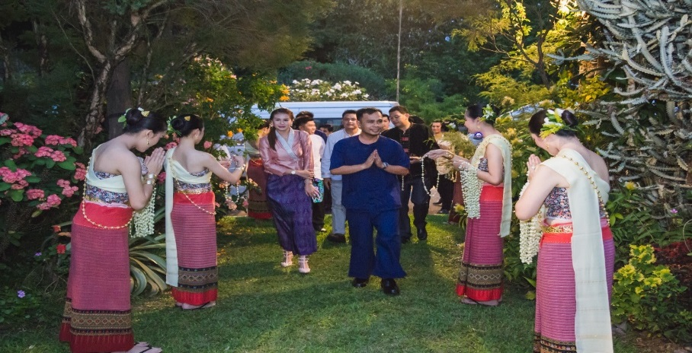
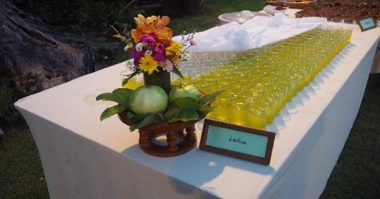
 | 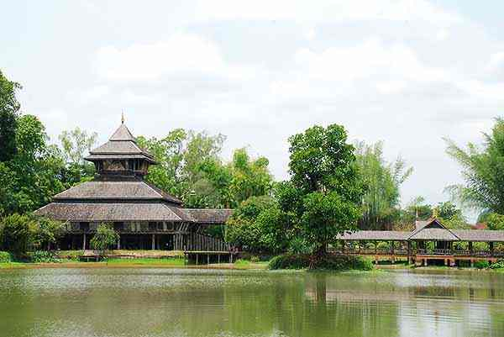
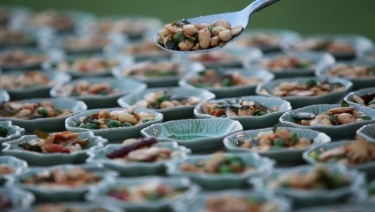

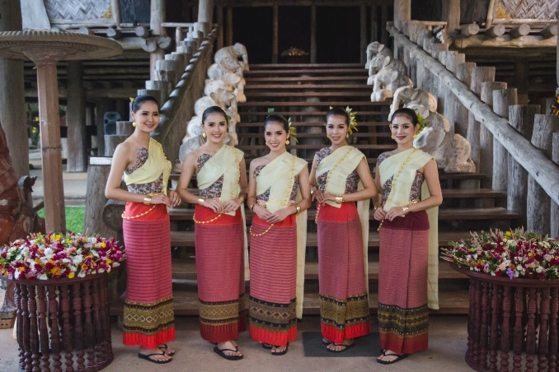
18.30 น. | ขึ้นชมหอคำ นมัสการพระพร้าโต้ พระพุทธรูปไม้ ที่ใช้มีดพร้าแกะสลักเพียงเล่มเดียว
 | อายุราว 325 ปี และชมศิลปวัตถุล้านนา เช่น สัตตภัณฑ์ ขันดอก ตุงกระด้าง และงานพุทธศิลป์
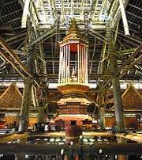
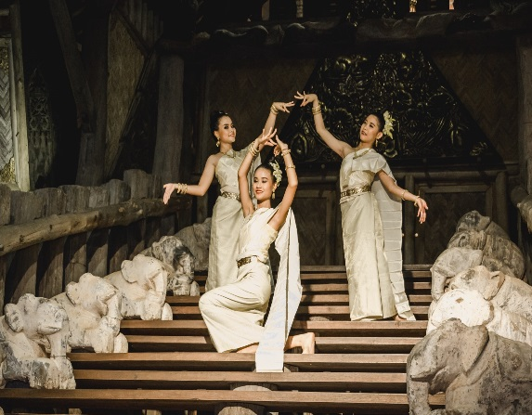
 | 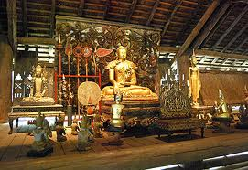

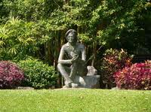
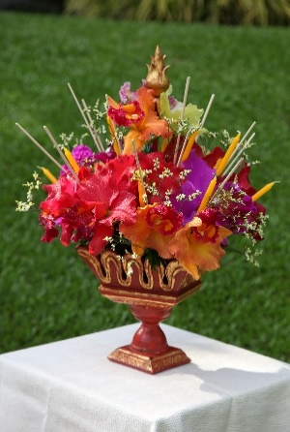
19.00น. | ชมการแสดงต้อนรับคณะชุดฟ้อนถวายขันดอกและ คณะส่งตัวแทนถวายขันดอกสักการะพระรูปปั้นสมเด็จย่า
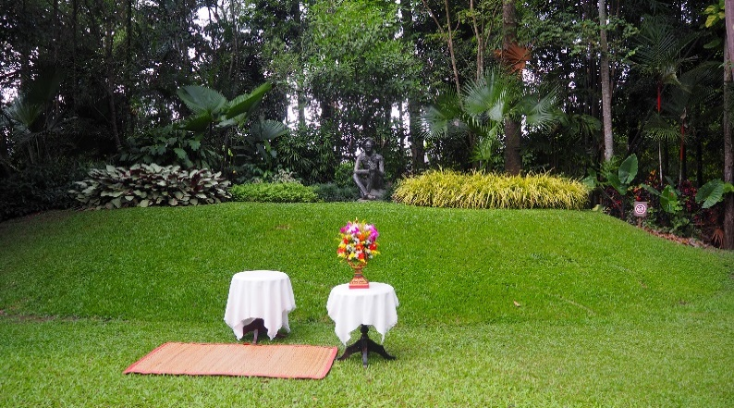

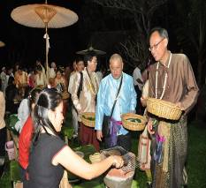
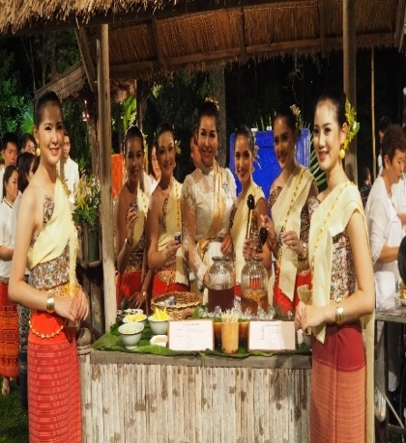
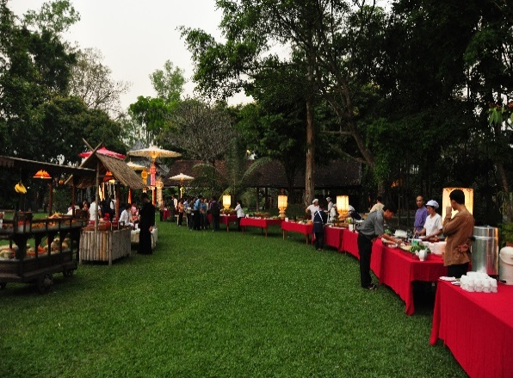
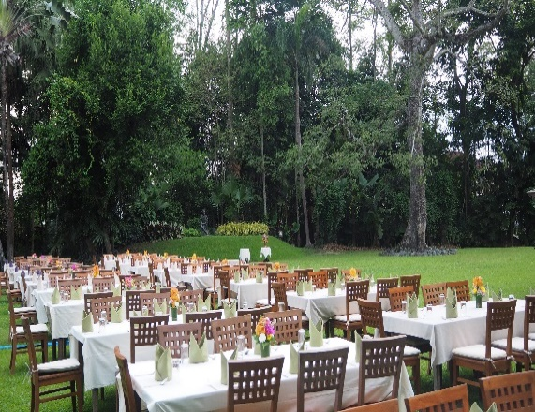
19.15 น. | เชิญแขกผู้มีเกียรติ ร่วมรับประทานอาหารแบบล้านนา สัมผัสบรรยากาศแบบกาดหมั้ว ณ ล้านพระรูปสมเด็จย่า
 | ชมการแสดงศิลปวัฒนธรรมล้านนา อันวิจิตรตระการตา 1 ชุด (ชุดลั๊วะเริงไพร)
 | 

20.30 น. | ชมการแสดง (ชุดฟ้อนหางนกยุง)
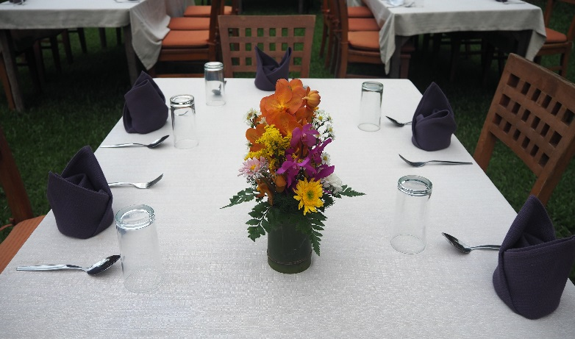
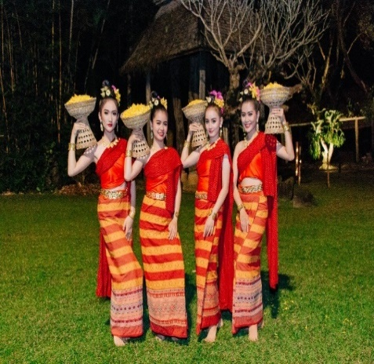
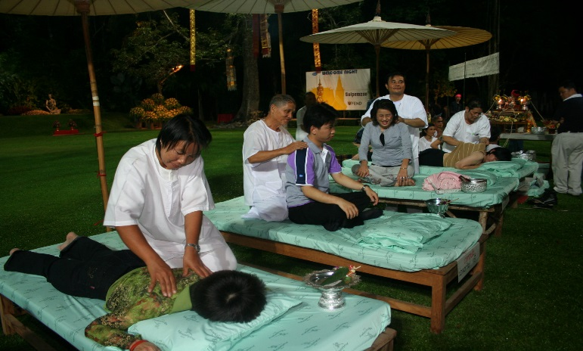

21.00 น. | ชมการแสดงชุดพิเศษทางชลมารค ชุดล่องแม่กก
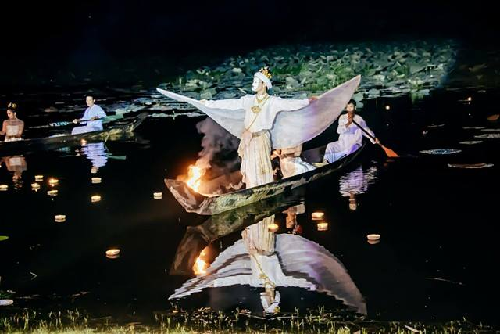
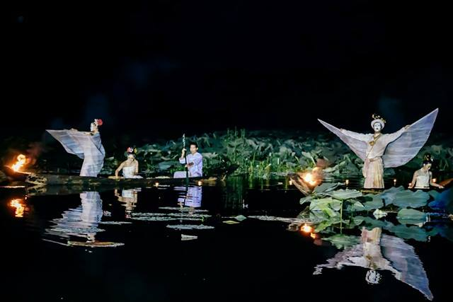
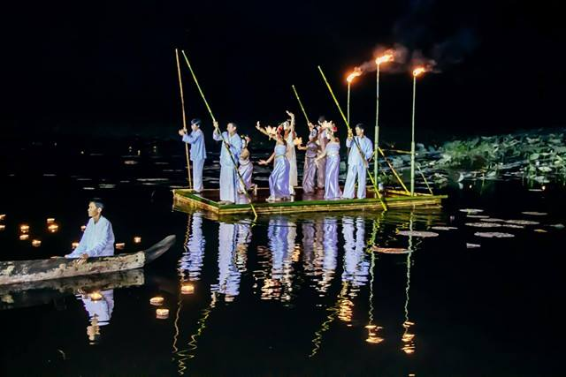

21.30 น. | คณะเดินทางกลับโดยสวัสดิภาพ

****ขอบคุณเจ้า****

 | อุทยานศิลปะวัฒนธรรมแม่ฟ้าหลวง เชียงราย

ไร่ฯ-ภาพประกอบงาน
ภาพประกอบการจัดงาน

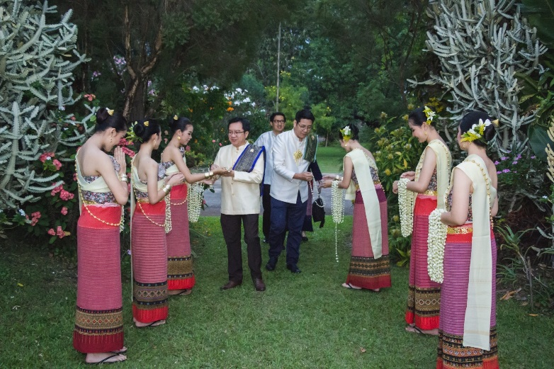
เวลา | กำหนดการ
 | แขกมาถึงลานประตูต้อนรับ สาวงามคอยต้อนรับ
 | และคล้องมาลัยดอกมะลิ หลังจากนั้นแขกจะเดินมารับ welcome drink และงสมุนไพร
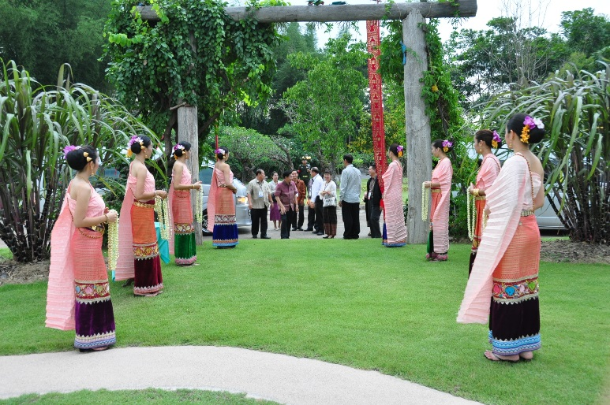

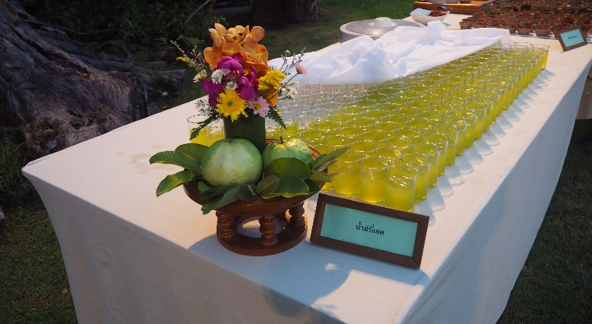
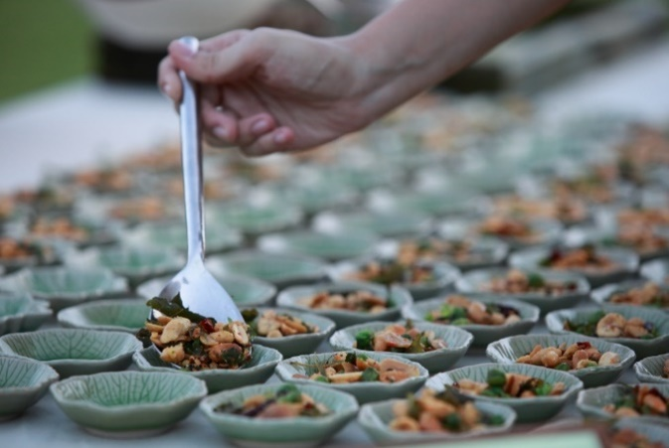

 | สาวงามนำคณะมายังหอคำ
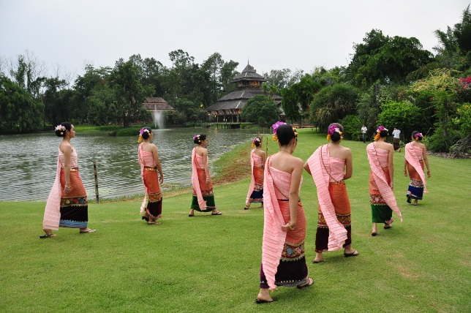
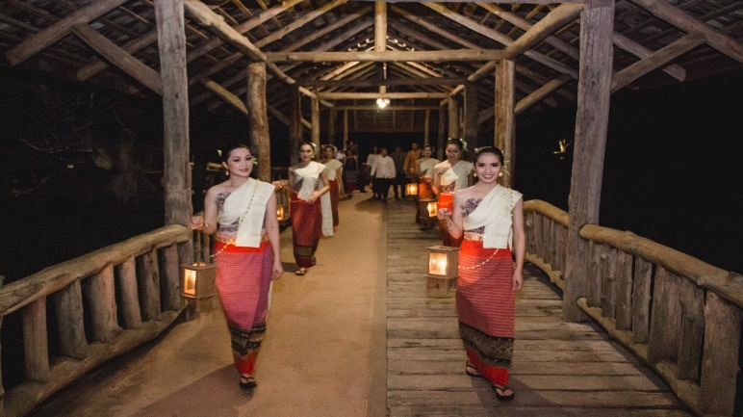

 | พาคณะชมขึ้นชมหอคำ พร้อมรับสวยดอกกราบสักการะพระพร้าโต้
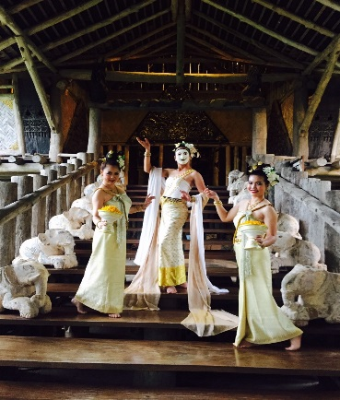
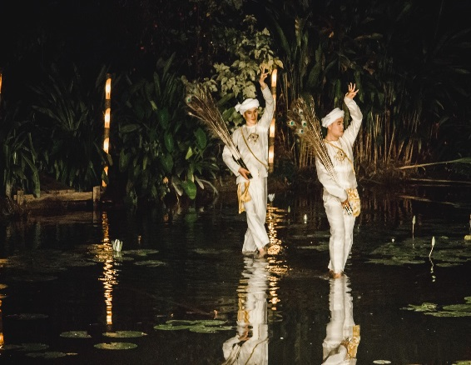
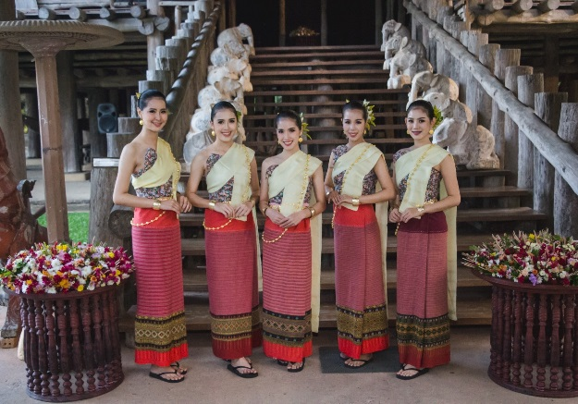

 | สาวงามนำคณะมายังลานพระรูปปั้นสมเด็จย่า เพื่อทำพิธีถวายพานดอกไม้ ตัวแทนคณะ 1 ท่าน เป็นผู้ถวายพานดอกไม้

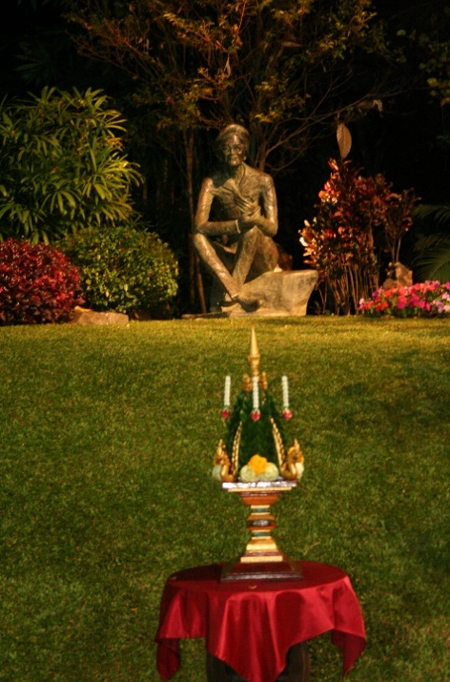
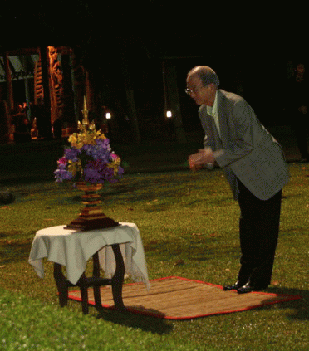

 | เชิญแขกร่วมรับประทานอาหาร สัมผัสบรรยากาศแบบกาดหมั้ว ดนตรีพื้นเมืองบรรเลงตลอดงาน


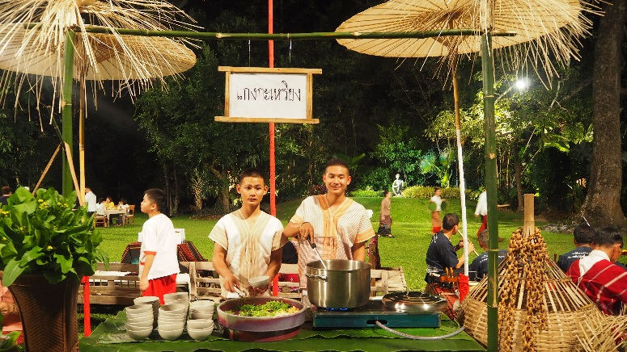

 | อุปกรณ์ที่วางบนโต๊ะอาหาร ประกอบด้วย ช้อนซ้อม ช้อนซุป แก้วน้ำดื่ม และผ้าเช็ดปาก บนโต๊ะจะตกแต่ง
 | แจกันดอกไม้โต๊ะละ 1 แจกัน
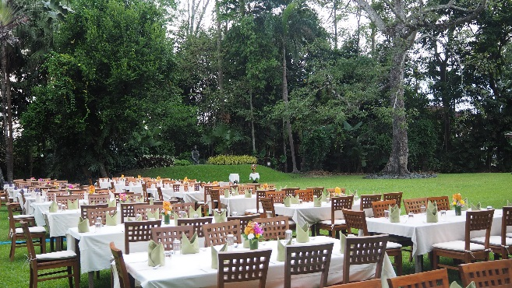
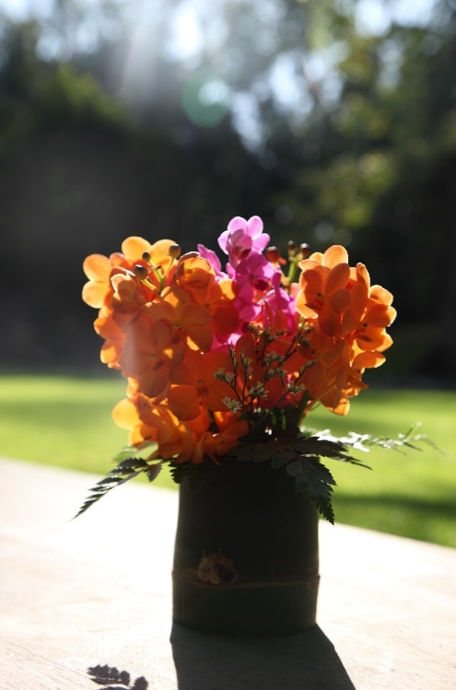

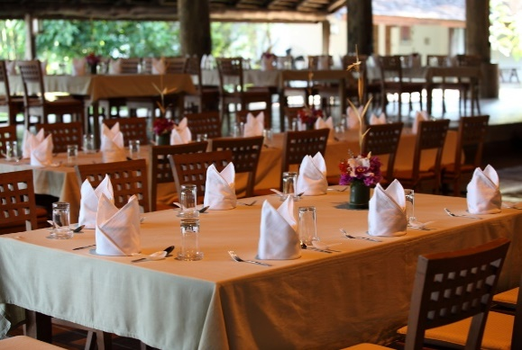

 | ภาพตัวอย่างวซุ้มอาหารต่างๆ

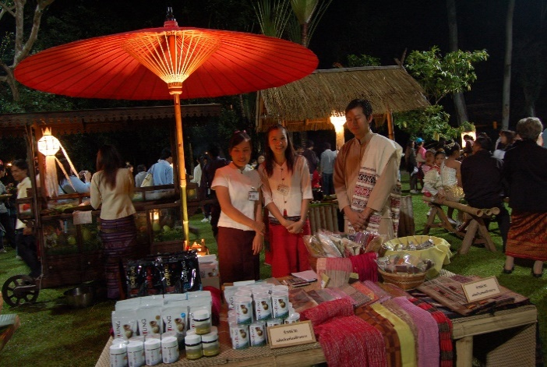


 |  | ซุ้มร้านค้าดอยตุง | ซุ้มยาดอง
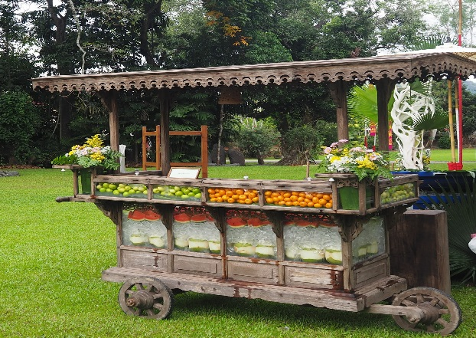
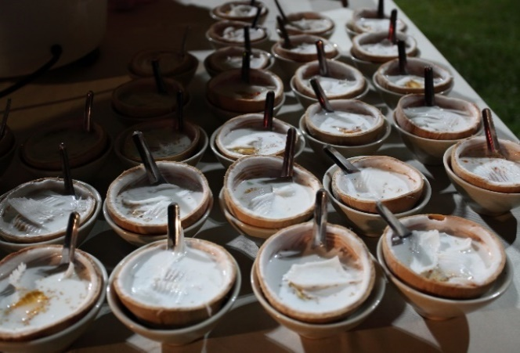

 |  | ซุ้มผลไม้ |  | ซุ้มบัวลอย

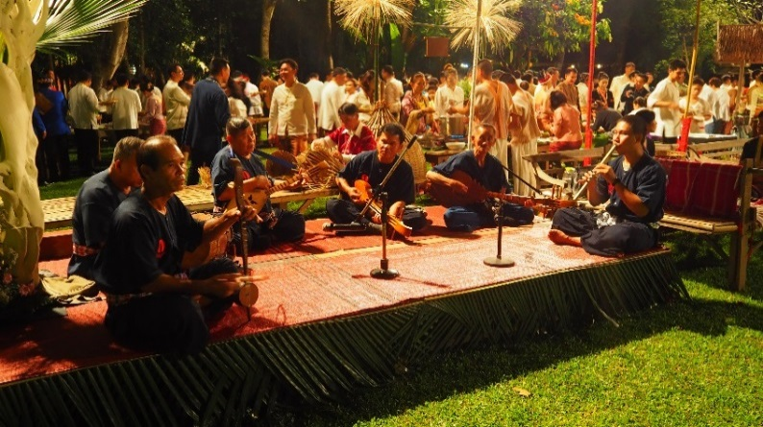


 |  | ดนตรีพื้นเมือง | นวดแผนโบราณ

 | บรรยากาศงานโดยรวม

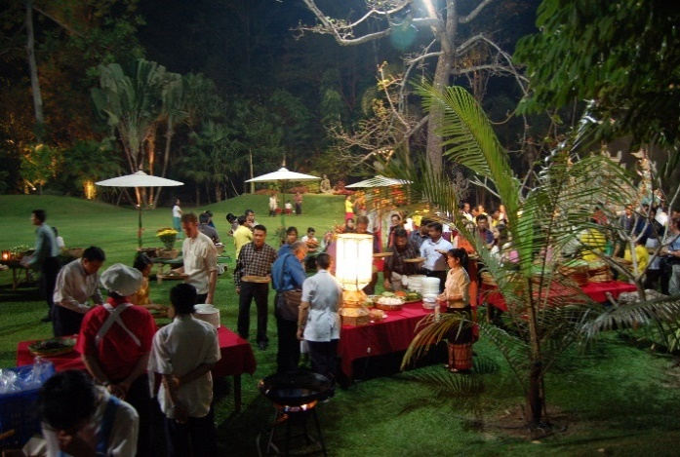
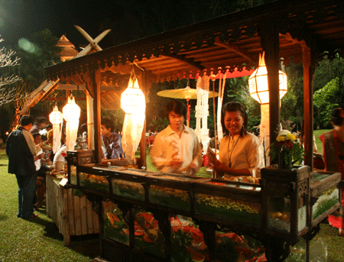

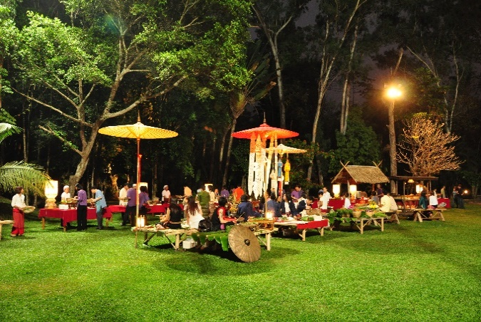

 | ระหว่างรับประทานอาหารที่กาดหมั้ว ก็มีการแสดงหน้าลานพระรูปอีก 2 ชุด
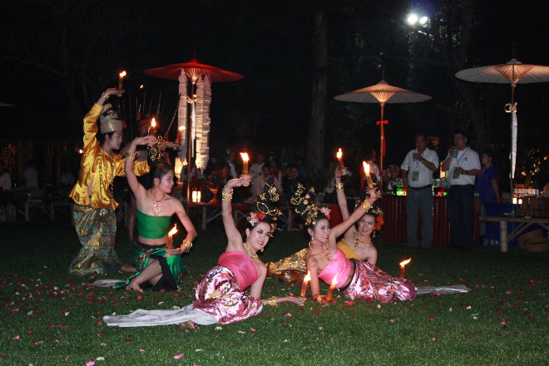
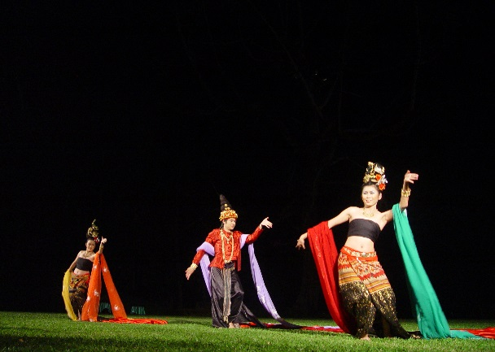

 | รับประทานอาหารเสร็จแล้ว ก่อนกลับมีการแสดงชุดพิเศษ ทางน้ำ(เป็นการแสดงแบบ Surprise แข็ก)






 | คณะเดินทางกลับ ส่งคณะโดยสาวงาม รถมาจอดรับแขกตรงหน้าลานประตูต้อนรับ

